別表三(一)
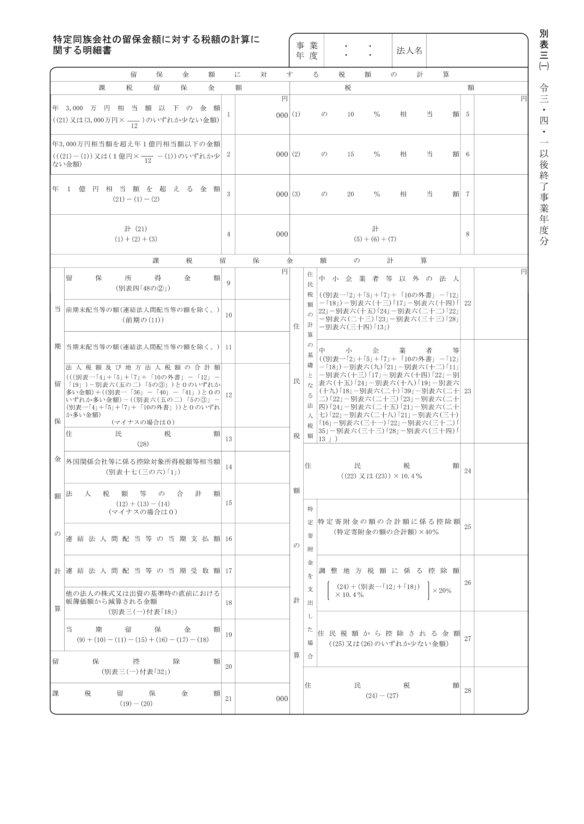
2021.4.1 2022.3.31

20,000,000

別表三(一)付表
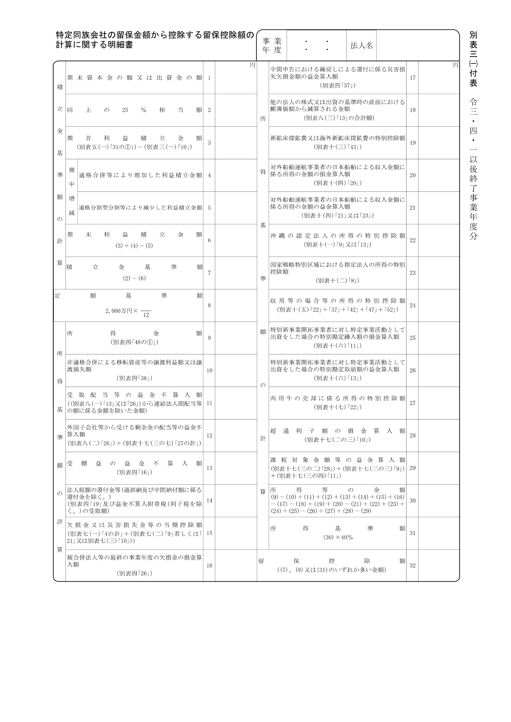
2021.4.1 2022.3.31
20,000,000
20,000,000

